Parte 1 Introduccion

TALLER: IDENTIFICAR MI IDEA DE NEGOCIO

ATRIBUTOS DE UNA IDEA DE NEGOCIO:

COMO GENERAR IDEAS

Parte 2 Ejercicio
FUENTES DE GENERACION DE IDEAS DE NEGOCIOS
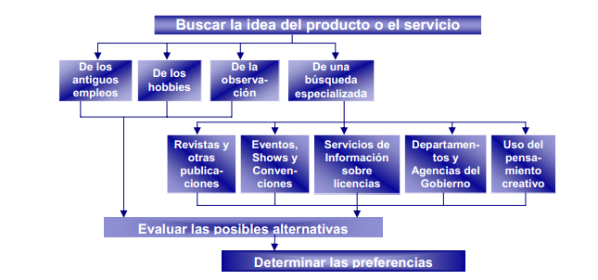

EJERCICIO: GENERANDO IDEAS DE NEGOCIO

Proponga 9 ideas de negocio según los criterios explicados por el instructor. Escoja al final solo UNA (1) idea que sea la que desee explorar como posibilidad de llevar a cabo en un Modelo Lienzo CANVAS:

Ideas de negocio asociadas a cosas que me gustan | A1 | Empresa de desarrolllo y venta de videojuegos para varias plataformas moviles y de pc.

 | A2 | Agencia de guia turistica para extranjeros sobre los sitios turisticos populares de Neiva.

 | A3 | Local en el cual se venderan articulos deportivos como bicicletas,balones,patines ..etc.

Ideas de negocio asociada a necesidades cotidianas | B1 | Restaurante de comidas cotidianas como desayunos, almuerzos y cenas con servicio a domicilio.

 | B2 | Empresa con personal capacitado en distintos ambitos para realizar servicios a domicilio a clientes por medio de pedidos

 | B3 | Local de venta y fabricacion de helados con sabores que se asemejan a productos conocidos de colombia.

Ideas de negocio asociada a la experiencia que se tiene | C1 | Empresa la cual brindara sus servicios para el desarrollo de software segun las necesidades del cliente.

 | C2 | Empresa que brinda servicios con el modelado y diseño de elementos 3d segun las preferencias del cliente.

 | C3 | Local destinado a la fabricacion y la venta de arepas con variedad de opciones a escoger con servicio a domicilio.

IDEA DE NEGOCIO ESCOGIDA (introduzca a continuación solo el codigo de la idea escogida) |  |  | C3

IDEA DE NEGOCIO A CONSIDERAR
Local destinado a la fabricacion y la venta de arepas con variedad de opciones a escoger con servicio a domicilio.

